Upute za popunjavanje
Upute za popunjavanje Priloga 1: radni list "Prilog 1 Osoblje AKRONIM PRbr"

Popunjavate samo prvi radni list naziva "Prilog 1 Osoblje AKRONIM PRbr". Drugi radni list NE popunjavate, već je namijenjen službenicima/ama Tijela za kontrolu.
1. | Iznad tablice u sivo osjenčana polja unijeti podatke o projektu, partneru i periodu izvještavanja.
2. | U stupac B upisati ime i prezime. U stupcu C odabrati opciju iz padajućeg izbornika.
3. | 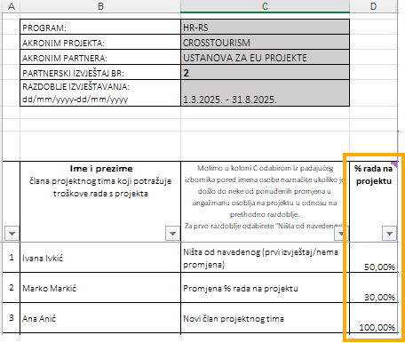 Nakon što ste popunili podatke opće podatke, upisali osobe iz projektnog tima i odabrali status iz padajućeg izbornika, molimo u stupac D unijeti postotak rada na projektu.
4. | U stupce pod nazivima "BRUTO 1", "DOPRINOSI NA PLAĆU", "PRIJEVOZ i drugi dodaci" te "MATERIJALNA PRAVA po posebnim propisima/kolektivnim ugovorima/pravilnicima" unijeti podatke iz platne liste, i tako u naredne stupce za svaki mjesec plaća koje prijavljujete.
5. | Unesite podatke samo za one plaće koje su plaćene u izvještajnom razdoblju.
6. | Podaci u stupcu koji navodi Materijalna prava odnose na troškove poput regresa, božićnice, uskrsnice, dara za dijete i sl. koji su uređeni kolektivnim ugovorom, pravilnikom o radu, ugovorom o radu ili odlukom poslodavca.
7. | Kolone "Ukupno (1+2+3+4)", "Mjesečni trošak osoblja koji se potražuje", "Zbrojno za izvještajni period" te redak "TOTAL" računaju iznose iz zadanih formula, te nisu potrebni niti mogući pojedinačni unosi.
8. | Program je postavio ograničenje izmjene fiksnog % rada na projektu. Postotak rada zaposlenika na projektu može se promijeniti samo jedan put tokom izvještajnog razdoblja, o čemu je nužno obavijestiti Zajedničko tajništvo!
9. | Ukoliko imate poteškoće ili niste sigurni kako popuniti tablicu molim kontaktirajte Tijelo za kontrolu na interreg-ipa@mrrfeu.hr

Ostale napomene
U pregledu za ispis koji je postavljen na A3 format, u postavkama stranice kod zaglavlja i podnožja postavljene su oznake vidljivosti za programe, oznaka MRRFEU te naziv priloga. Iste je moguće uređivati.

